Рус
 | ОБЪЯВЛЕНИЕ Компания объявляет тендер на закупку оргтехники
1. | № | Наименование товаров | Спецификация | Ед.изм | Кол-во | Рисунок
 | 1 | Картридж для принтера | Canon-719.Габариты 340 x 200 x 110 мм Ресурс 2100 страниц Совместимые устройства LBP6300/665, MF5840/5880 Цвет Черный | шт | 6 | 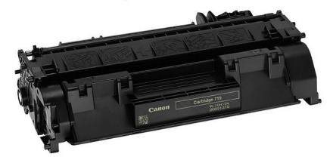 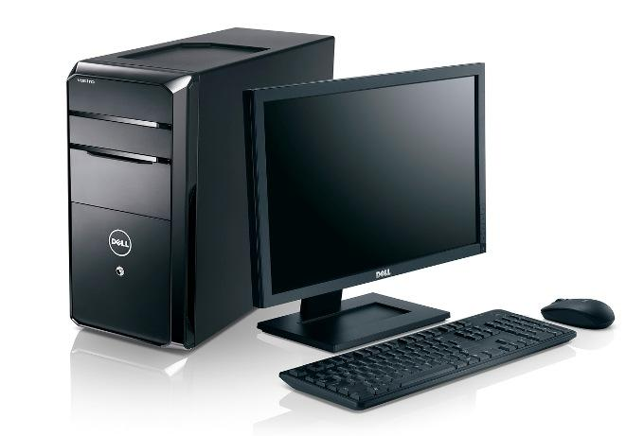 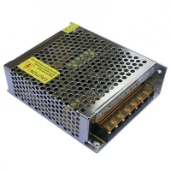 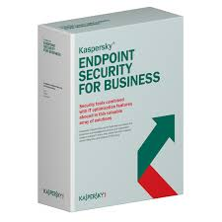
 | 2 | Коммутатор | Модель: TP-Link TL-SG1008D 8 порта 10/100/1000 Мбит/с | шт | 4
 | 3 | Компьютер | Модель: DELL Optiplex 7020, Чипсет: Intel Q87, Серия процессора: Intel Core i5, Модель процессора: 4790, Частота процессора: 3.6 гГц, Тип памяти: DDR3, Объем ОЗУ: 8 Гб, Частота памяти: 1600, Тип накопителя: SSD, Тип накопителя: HDD, Объем жесткого диска SSD: 256 Гб, Объем жесткого диска HDD: 512 Гб SATA3,Скорость вращения: 7200 об/мин, Оптический привод: DVD-RW, Операционная система: Windows 10, Габариты: 36 x 17.5 x 41.7 см, Мощность блока питания: 450 Вт, Клавиатура+мышь DELL, Монитор DELL 24" | шт | 1
 | 4 | Блок питания | БП - 12V-5A, Импульсный электрический блок питания. Рабочее напряжение: 220V, Выходное напряжение: 12V, Мощность: 60W , Выходной ток: 5A | шт | 4
 | 5 | Блок питания | БП - 12V-10A, Импульсный электрический блок питания. Рабочее напряжение: 220V, Выходное напряжение: 12V, Мощность: 120W , Выходной ток: 10A | шт | 4
 | 6 | СЕРВЕРНОЕ ОБОРУДОВАНИЕ | Dell EMC PowerEdge T440 Gen14 Tower Chassis, up to 8x 3.5" Hot Plug Hard Drives. CPU 2x Intel Xeon Silver 4110 2.1GHz-3.0GHz, 11MB Cache, 8C/16T, Turbo Boost 2.0, Hyper-Threading, 2xUPI 9.6GT/s / 128GB Memory (8x16GB DDR4 RDIMM, 2666MT/s ECC) / 8x600GB 10K RPM SAS 12Gbps 512n 2.5in Hot-plug HDD 3.5in HYB CARR / PERC H330 RAID Controller 12Gbs SAS/6Gbs SATA (RAID 0,1,10,5,50) / DVDRW / 4xGLAN 4xGLAN (On-Board DP 1GBE + Broadcom 5720 DP 1GBE Card) / iDrac9, Express Edition / DELL EMC 5U Standard Security Bezel up to 8, 3,5" Hot Plug Hard Drive / 2x750W Hot Plug Redundant Power Supplies / Monitor Dell P2719H / Keyboard+mouse Dell KM636 | шт | 1
 | 7 | Антивирусное ПО | Стандартная лицензия Kaspersky Endpoint Security for Business - Select. 100-149 Node 1 year Base License. | шт | 1

2. | Срок предоставления коммерческого предложения – до 30.10.2019г

3. | Условия поставки – Доставка до завода

4. | Условия оплаты – 15% предоплата, 85% по факту поставки товара.

5. | Требуемые документы :
 | - Коммерческое предложение (с указанием условий оплаты и сроков доставки)
 | - Лицензия
 | - Сертификат
 | Контактный телефон: +99890 380 57 27 / e-mail: bakhodirjon.kambarov@uzcc.uz

